12.07
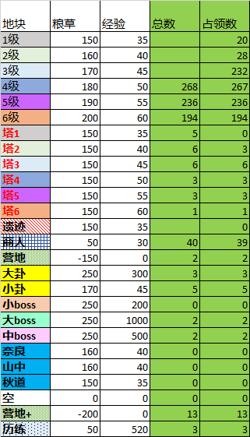
 |  |  |  | 总消耗 | 151702
 |  |  |  | 总地块 | 1062 |  | 总经验 | 64845 |  | 粮草系数
八卦前亏损 | 八卦后亏损 | 一队地块 | 二队地块 | 三队地块 | 总地块 | 一队经验 | 二队经验 | 三队经验 | 八卦前 | 1
44.222109392 | 14.222109392 | 8 | 5 | 7 | 20 | 280 | 175 | 245 | 八卦后 | 0.8 | 0.29 | 120 | 25
39.110982163 | 7.1109821628 | 6 | 6 | 17 | 29 | 240 | 240 | 680 | Note：开完八卦当天可能需要手动计算粮草 |  | 0.31 | 128 | 40
34 |  | 6 | 177 | 48 | 231 | 270 | 7965 | 2160 |  |  | 0.33 | 136 | 227
36 |  | 0 | 48 | 219 | 267 | 0 | 2400 | 10950 |  |  | 0.35 | 144 | 266
38 |  | 0 | 132 | 104 | 236 | 0 | 7260 | 5720 |  |  | 0.36 | 152 | 236
 |  | 0 | 112 | 82 | 194 | 0 | 6720 | 4920 |  |  | 0.38 | 160 | 194
44.222109392 |  | 0 | 0 | 0 | 0 | 0 | 0 | 0 |  |  | 0.29 | 120 | 0
29.110982163 | -0.88901783717 | 0 | 1 | 2 | 3 | 0 | 40 | 80 |  |  | 0.33 | 120 | 3
13.999854933 |  | 0 | 3 | 3 | 6 | 0 | 135 | 135 |  |  | 0.38 | 120 | 6
 |  | 0 | 0 | 3 | 3 | 0 | 0 | 150 |  |  | 0.42 | 120 | 4
...
 |  | 0 | 2 | 1 | 3 | 0 | 110 | 55 |  |  | 0.46 | 120 | 3
 |  | 0 | 1 | 0 | 1 | 0 | 60 | 0 |  |  | 0.50 | 120 | 1
44.222109392 |  | 0 | 0 | 0 | 0 | 0 | 0 | 0 |  |  | 0.29 | 120 | 0
10 |  | 3 | 16 | 20 | 39 | 90 | 480 | 600 |  |  | 0.75 | 40 | 40
10 |  | 0 | 1 | 1 | 2 | 0 | 0 | 0 |  |  | 0.00 | -120 | 3
 |  | 0 | 2 | 1 | 3 | 0 | 600 | 300 |  |  | 1.50 | 200 | 3
 |  | 0 | 2 | 3 | 5 | 0 | 90 | 135 |  |  | 0.33 | 136 | 5
 |  | 0 | 0 | 0 | 0 | 0 | 0 | 0 |  |  | 1.00 | 200 | 0
 |  | 0 | 1 | 1 | 2 | 0 | 1000 | 1000 |  |  | 5.00 | 200 | 2
 |  | 0 | 1 | 1 | 2 | 0 | 500 | 500 |  |  | 2.50 | 200 | 2
39.110982163 |  | 0 | 0 | 0 | 0 | 0 | 0 | 0 |  |  | 0.31 | 128 | 0
39.110982163 |  | 0 | 0 | 0 | 0 | 0 | 0 | 0 |  |  | 0.31 | 128 | 0
44.222109392 |  | 0 | 0 | 0 | 0 | 0 | 0 | 0 |  |  | 0.29 | 120 | 0
0 |  |  |  |  |  | 0 | 0 | 0 |  |  |  | 0 | 0
 |  | 1 | 5 | 7 | 13 | 0 | 0 | 0 |  |  |  | -160 | 12
 |  | 0 | 2 | 1 | 3 | 0 | 1040 | 520 |  |  |  | 40 | 3
...
 |  |  |  | 总地块 | 1062 |  | 总经验 | 64845 |  | 粮草系数
八卦前亏损 | 八卦后亏损 | 一队地块 | 二队地块 | 三队地块 | 总地块 | 一队经验 | 二队经验 | 三队经验 | 八卦前 | 1
 |  | s5 | s6 | s7 | s8 |  |  | 塔1 | 塔2 | 塔3 | 塔4 | 塔5 | 塔6
 |  | 194 | 194 |  |  |  | 塔 |  | 3 | 2 | 1
 |  | 236 | 237 |  |  |  | 稻草人 | 3 | 4 | 4 | 3 | 3 | 1
 |  | 269 | 272 |  |  |  |  |  |  |  |  |  | 24
 |  | 358 | 358
...

